2023_data
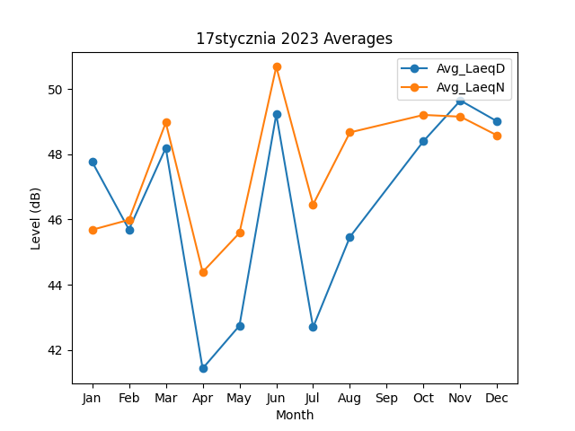
Month | Avg_LaeqD | Avg_LaeqN
1 | 47.766073336 | 45.681764852
2 | 45.690338009 | 45.987101287
3 | 48.191074415 | 48.968478499
4 | 41.429667149 | 44.386397216
5 | 42.74174984 | 45.583986115
6 | 49.219099978 | 50.677607229
7 | 42.694590605 | 46.457705201
8 | 45.463059954 | 48.666749917
10 | 48.402024539 | 49.202461685
11 | 49.644926711 | 49.149526972
12 | 49.003199941 | 48.57291625

